关系图
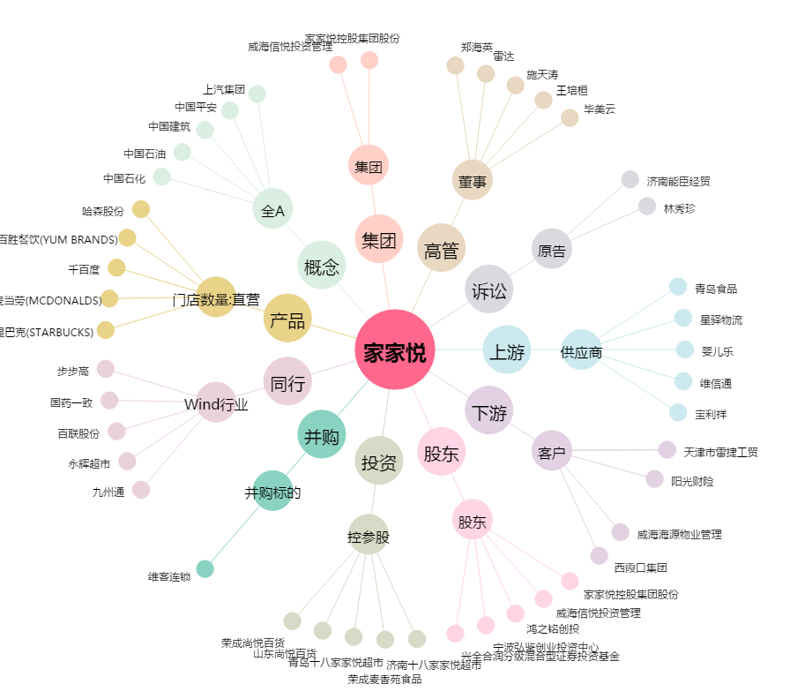
家家悦[603708.SH] - 关系概览图

